ゲームレイアウト
ビートシャウト😱マンション_仕様書_オプション

仕様書：ゲームレイアウト

トップページ
 | ゲームレイアウト
ゲームリソース

ゲームレイアウト
 | オプション画面
操作

 | リソースリスト |  | シーンの説明

 | 種類 | 使用リソース | オプション画面のイメージ。各種項目の設定とマイクテストを実施する。
 | 2D | タイトル画面背景
 |  | オプション画面用の黒背景
 |  | 各種項目用のUI | レイアウトのイメージ
 |  | 矢印
 |  |  | 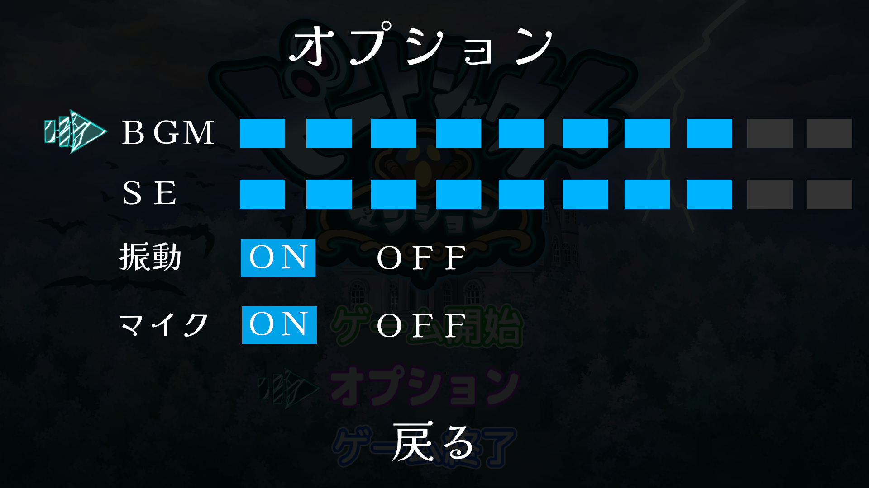

 | SE | 決定用のSE

 | BGM | タイトル画面BGM

操作
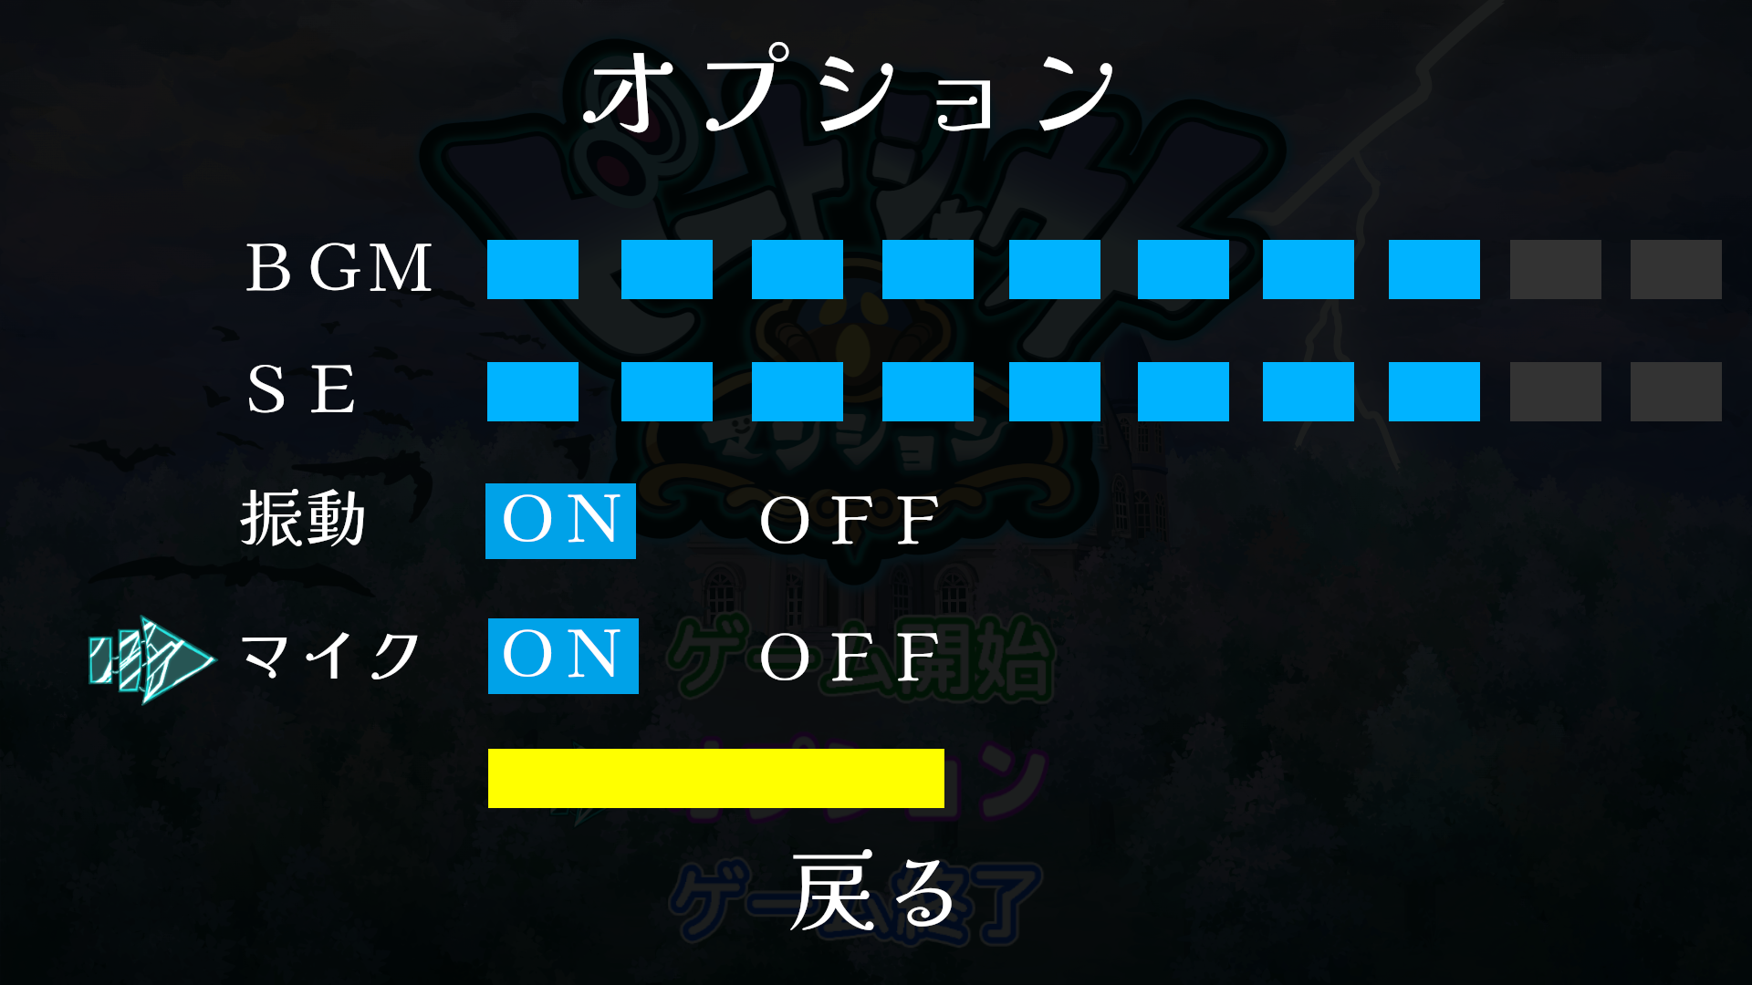
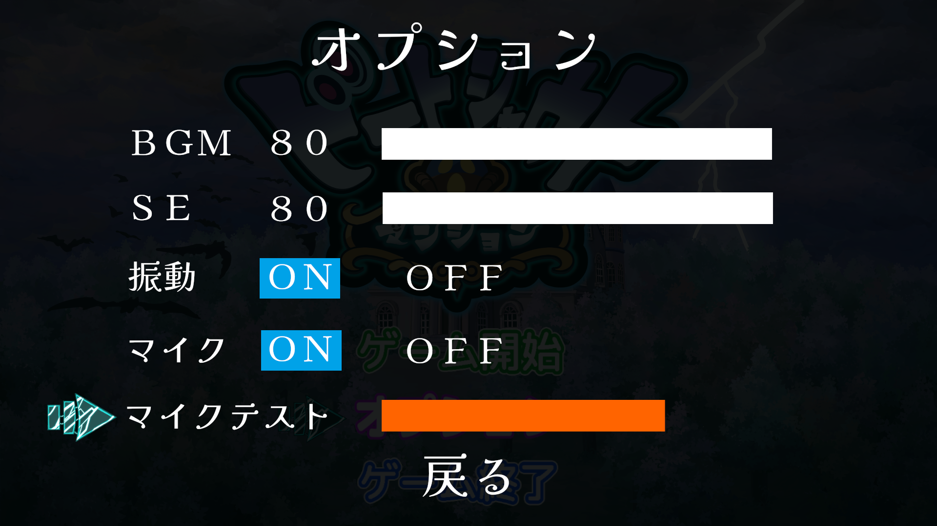
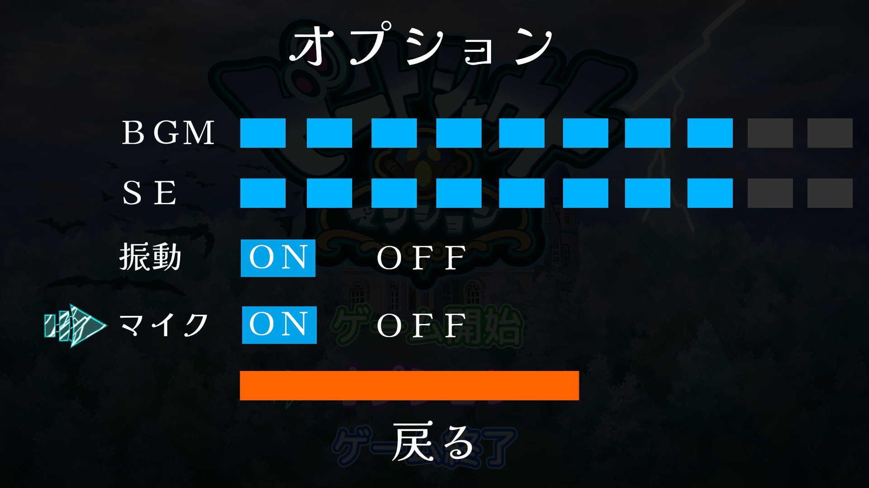
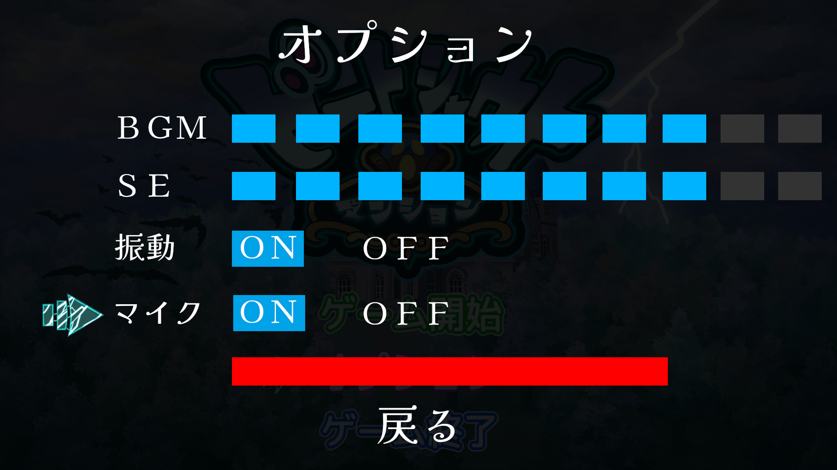
ビートシャウト😱マンション_仕様書_オプション

仕様書：操作

トップページ
 | 操作_オプション画面遷移
ゲームリソース

ゲームレイアウト | 

操作
オプションを選択した状態で決定ボタンを押す。
オプション画面に遷移する。

■PCキーボードの場合
Enterキー / Spaceキー押下でオプション画面に遷移する。

■XBoxコントローラーの場合
Aボタン押下でオプション画面に遷移する。

オプション画面に遷移後、
「BGM」の項目が選択状態となる。

オプション画面の初期値は以下の通りとなる。
BGM ：８
SE ：８ 振動 ：O N
マイク：O N

 | 操作_項目移動

 | 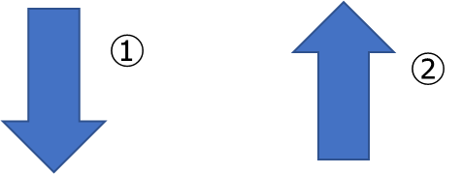 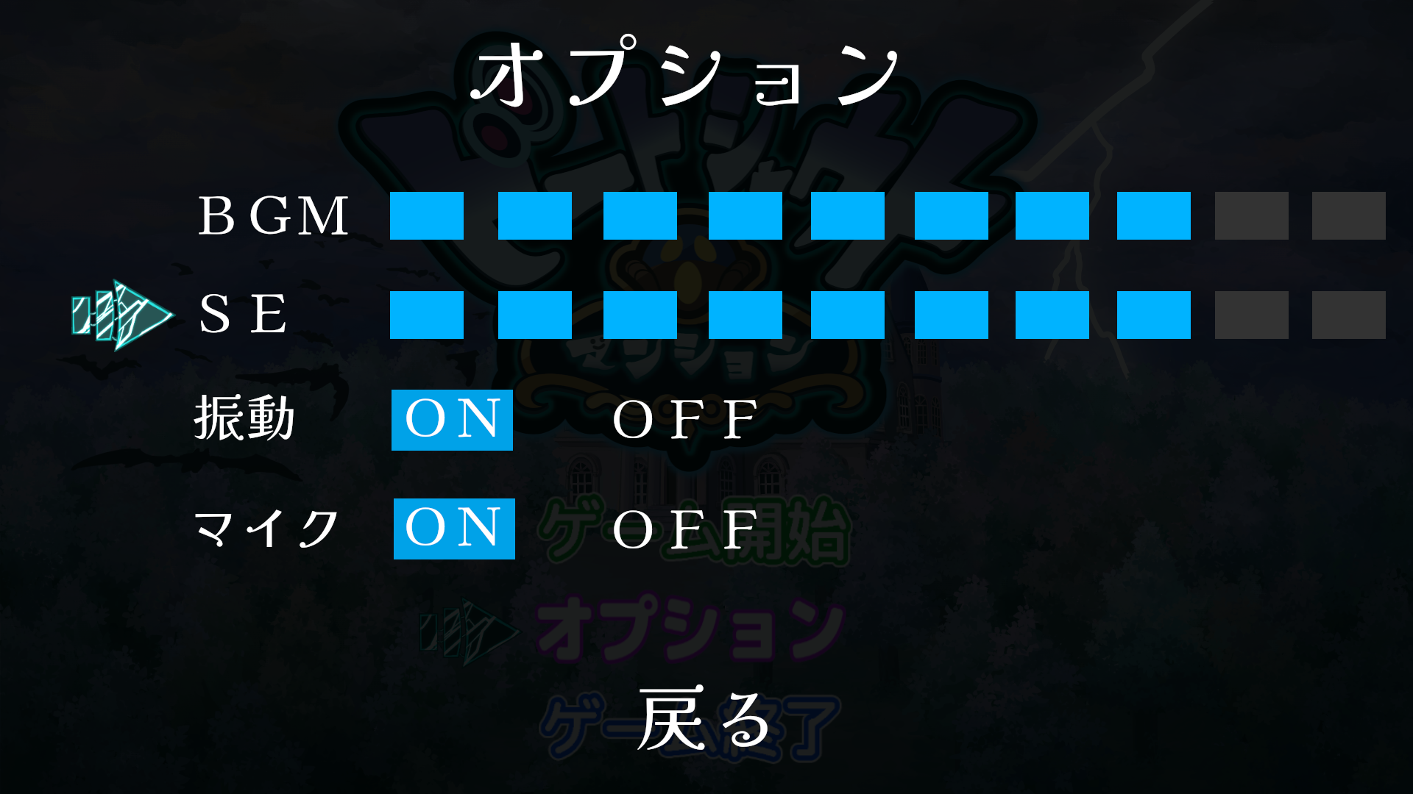

オプション画面に遷移した時、PCキーボード 又は
XBoxコントローラーで項目を移動する事が出来る。

■PCキーボードの場合
Sキー／↓キー押下で一つ下の項目を選択する事ができる。(①)
Wキー／↑キー押下で一つ上の項目を選択する事ができる。(②)

■XBoxコントローラーの場合
十字キーの下ボタン押下で一つ下の項目を選択する事ができる。(①)
十字キーの上ボタン押下で一つ上の項目を選択する事ができる。(②)

PCキーボードやXBoxコントローラーの操作に合わせて、
矢印も連動して移動する。

■PCキーボード/XBoxコントローラー共通
BGMを選択している時、上方向に選択する事はできず、
戻るに矢印は移動しない。

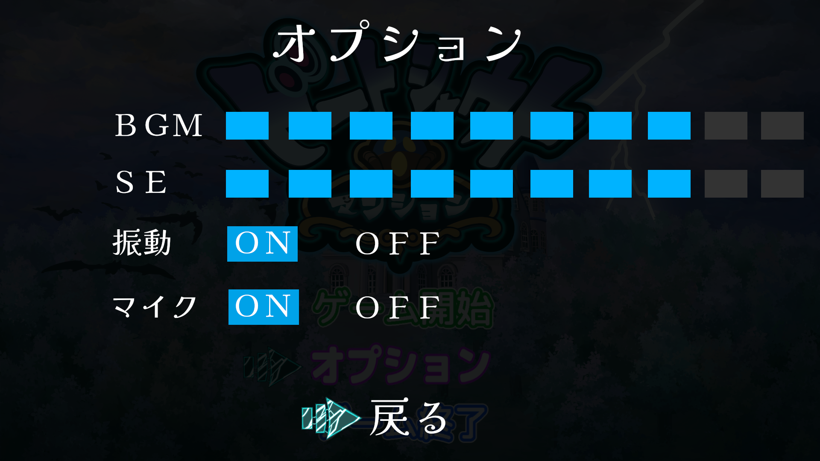

■PCキーボード/XBoxコントローラー共通
戻るを選択している時、下方向に選択する事はできず、
BGMに矢印は移動しない。

 | 操作_タイトル画面遷移

戻るを選択した状態で決定ボタンを押す。
タイトル画面に遷移する。

■PCキーボードの場合
Enterキー / Spaceキー押下でタイトル画面に遷移する。

■XBoxコントローラーの場合
Aボタン押下でタイトル画面に遷移する。

タイトル画面に遷移した時、
オプションの項目が選択の状態となる。

 | 操作_BGM

 | 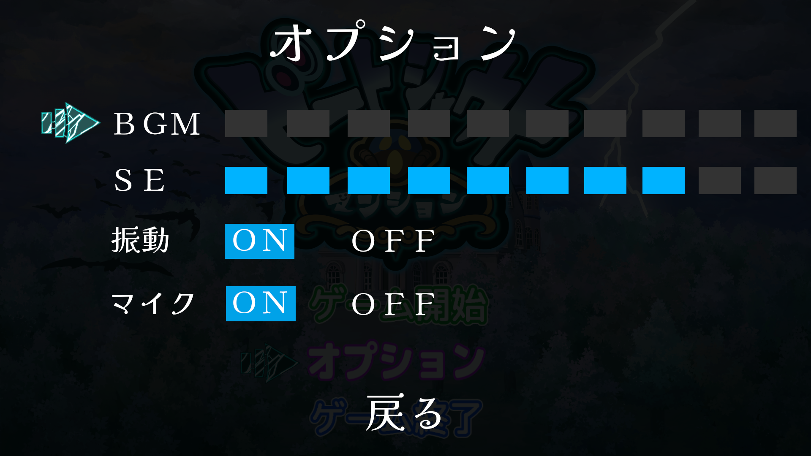
BGMを選択中の時、メモリーの個数を増減させる事で
BGMの音量が変化する。

メモリーの増減によって、色が以下の通りに変化する。
増加：水色に変化
減少：グレーに変化

■PCキーボードの場合
Aキー／←キー押下でBGMの音量を下げる事ができる。
Dキー／→キー押下でBGMの音量を上げる事ができる。

■XBoxコントローラーの場合
十字キーの左ボタン押下でBGMの音量を下げる事ができる。
十字キーの右ボタン押下でBGMの音量を上げる事ができる。

BGMのメモリーの個数が０の時 (最小値)

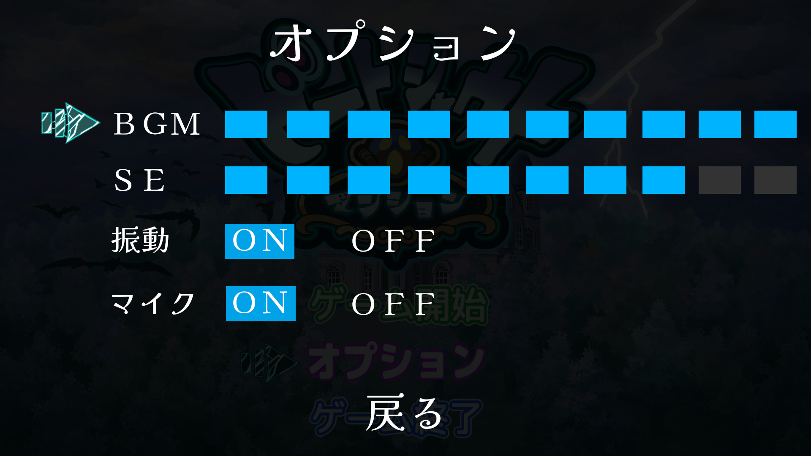

BGMのメモリーの個数が１０個の時 (最大値)

 | 操作_SE

SEを選択中の時、メモリーの個数を増減させる事で
SEの音量が変化する。
 | 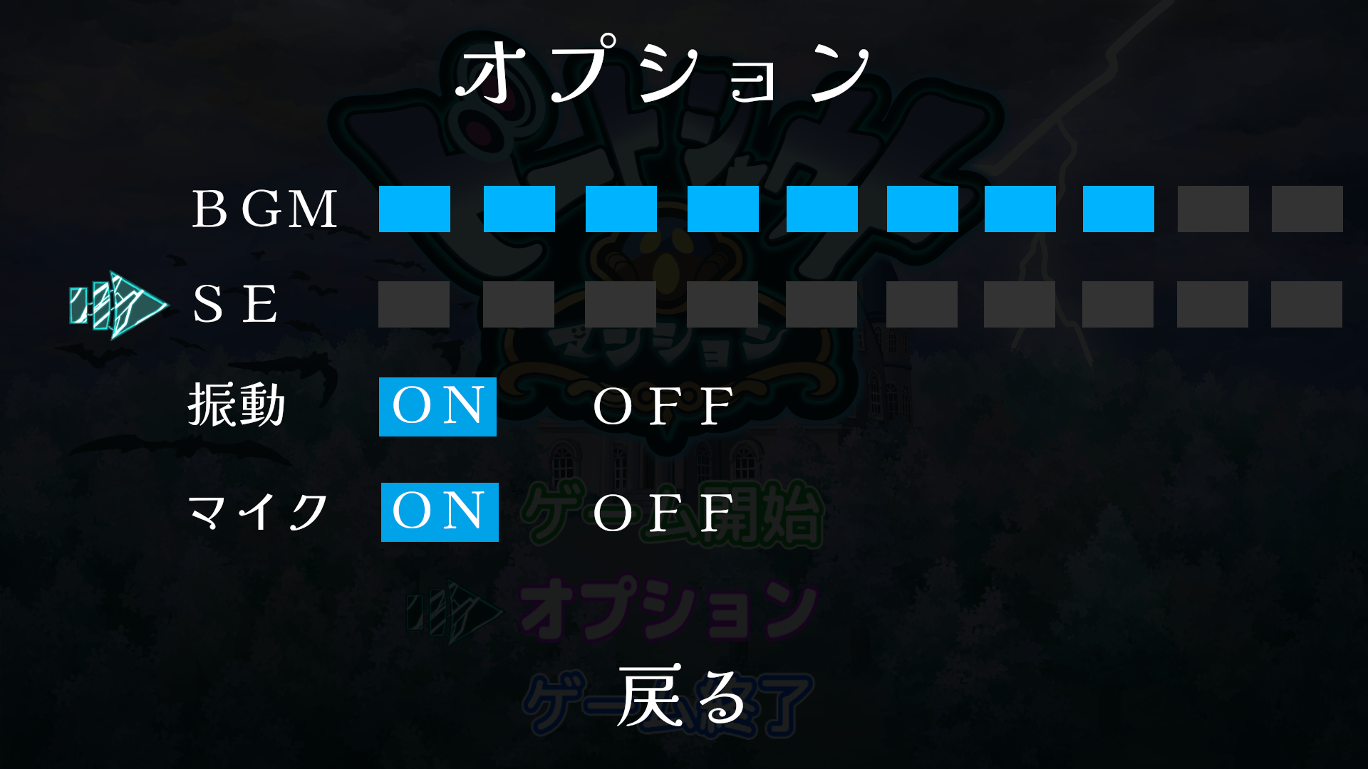

メモリーの増減によって、色が以下の通りに変化する。
増加：水色に変化
減少：グレーに変化

■PCキーボードの場合
Aキー／←キー押下でSEの音量を下げる事ができる。
Dキー／→キー押下でSEの音量を上げる事ができる。

■XBoxコントローラーの場合
十字キーの左ボタン押下でSEの音量を下げる事ができる。
十字キーの右ボタン押下でSEの音量を上げる事ができる。

SEのメモリーの個数が０の時 (最小値)

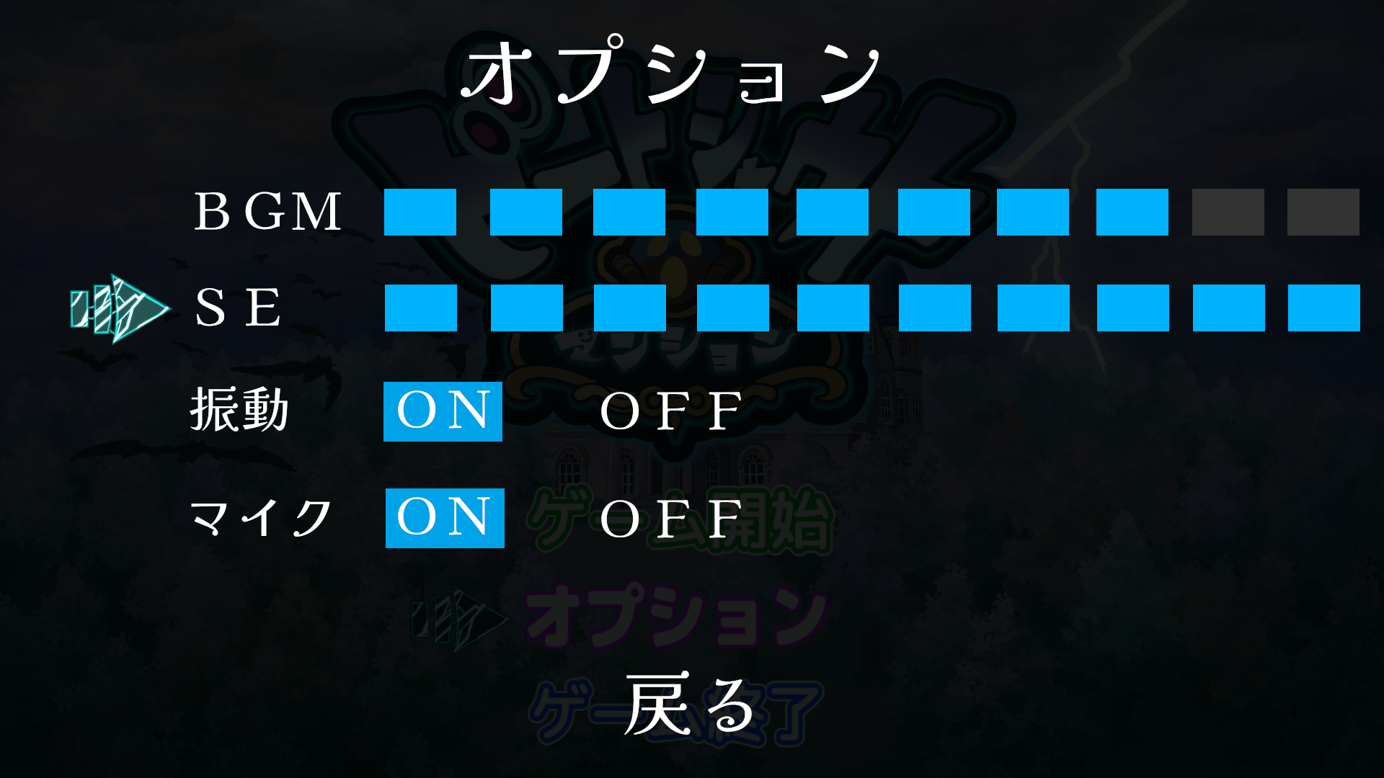

SEのメモリーの個数が１０個の時 (最大値)

 | 操作_振動

 | 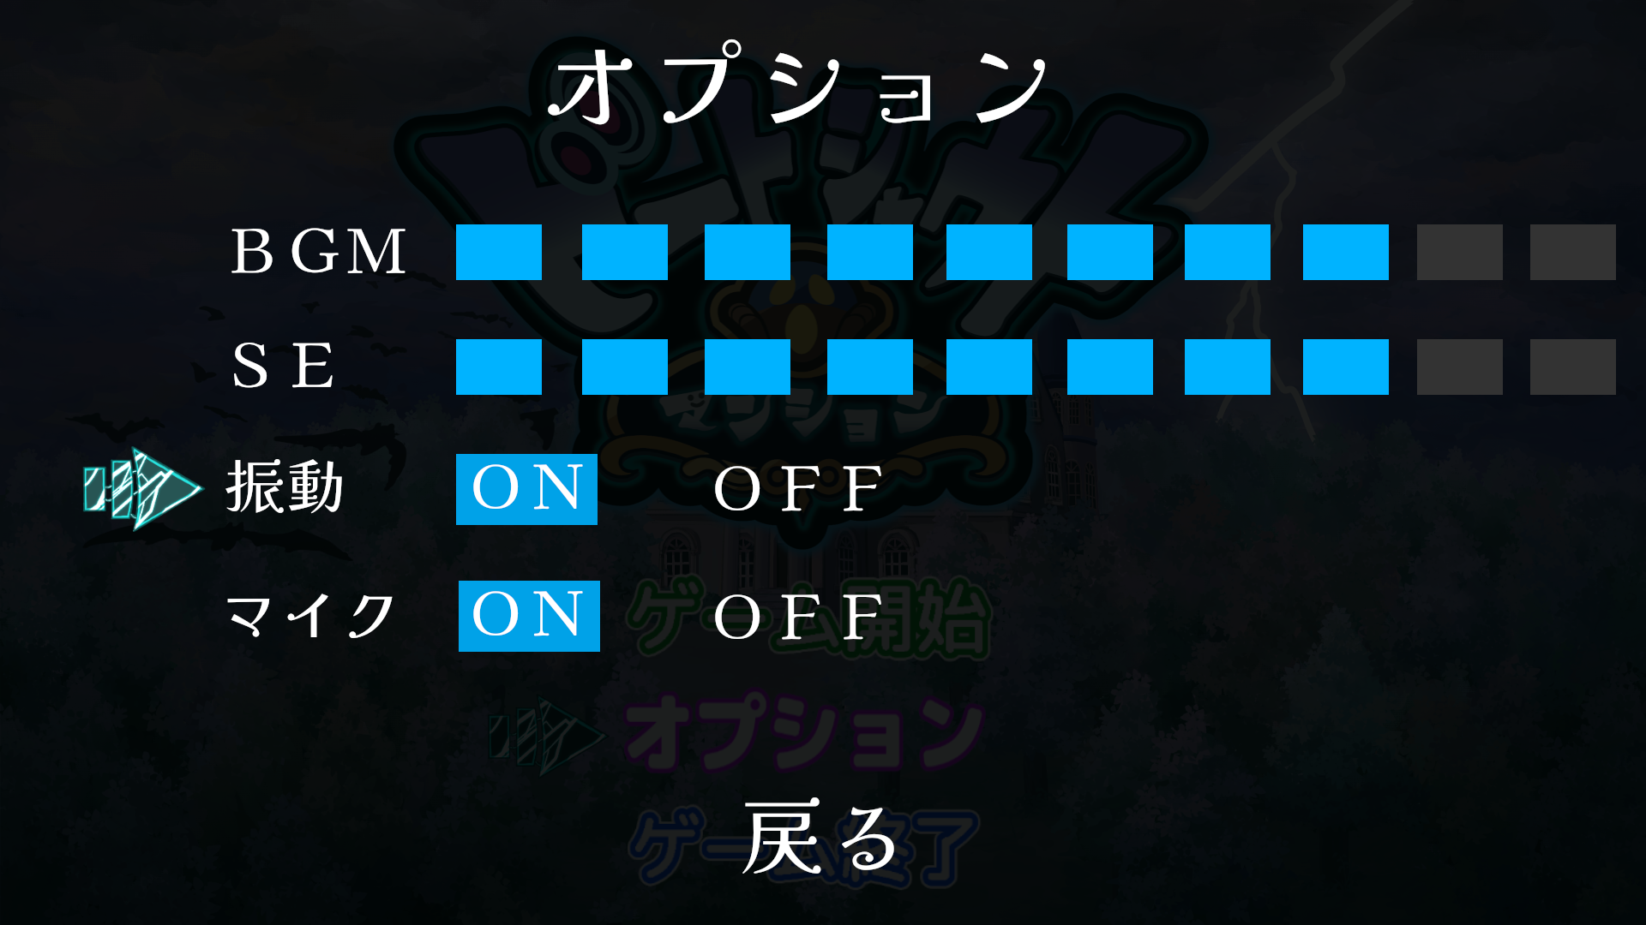 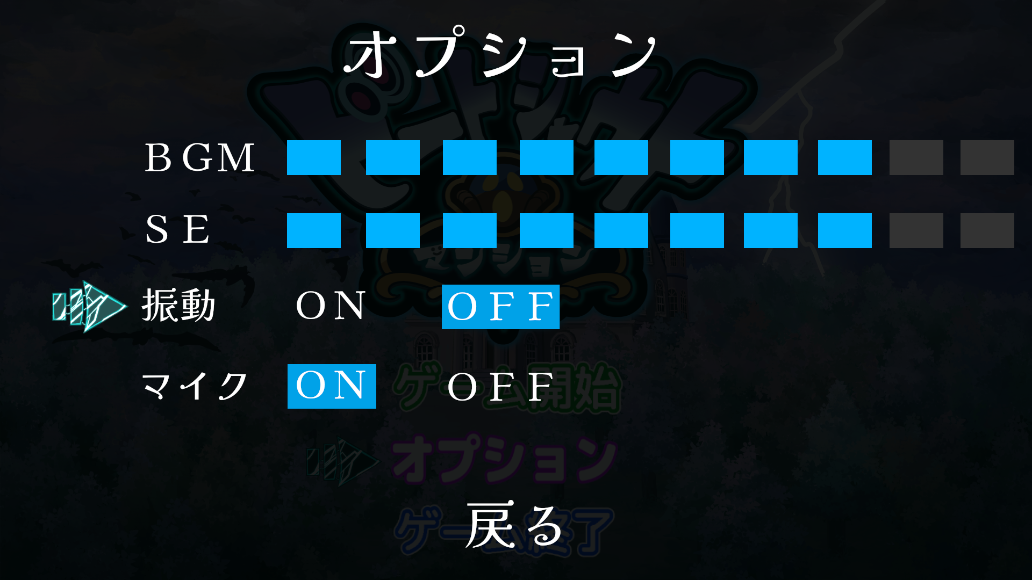

振動を選択中の時、XBoxコントローラーの振動をON／OFFに変更する事が可能。

■PCキーボードの場合
Aキー／←キー押下で振動をONにする事ができる。
Dキー／→キー押下で振動をOFFにする事ができる。

■XBoxコントローラーの場合
十字キーの左ボタン押下で振動をONにする事ができる。
十字キーの右ボタン押下で振動をOFFにする事ができる。

 | 操作_マイク

 | 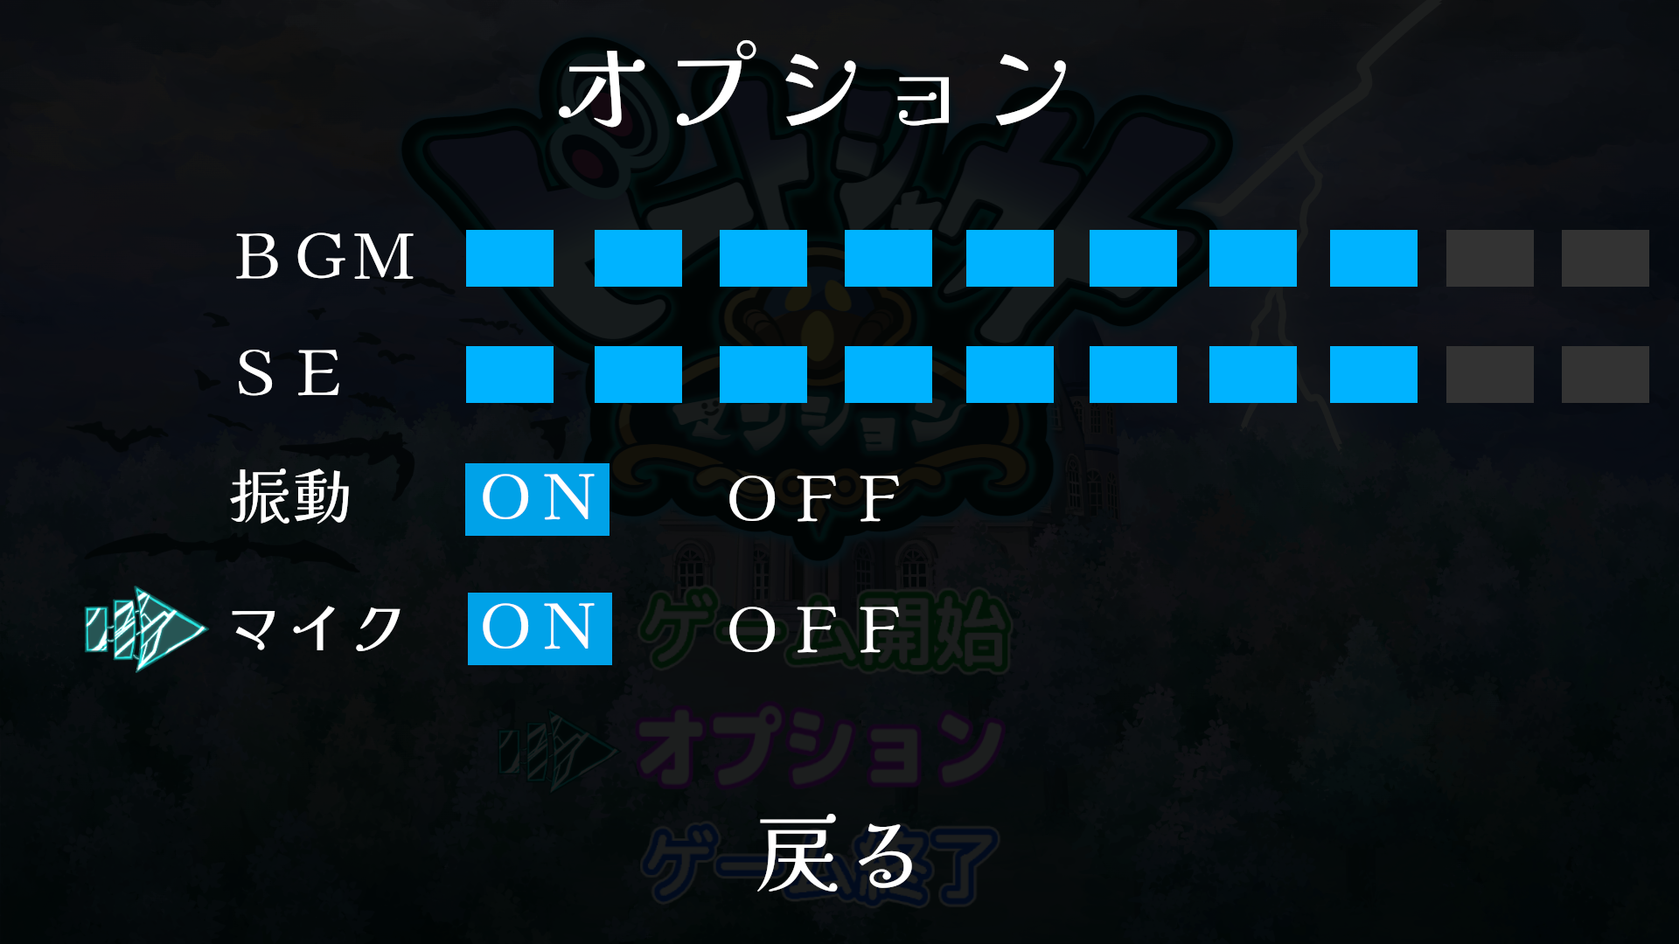 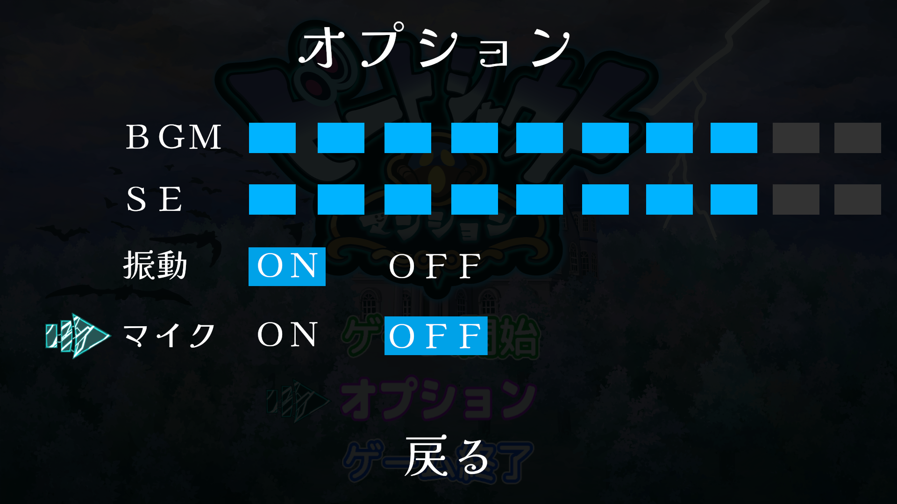

マイクを選択中の時、
マイクをON／OFFに変更する事が可能。

■PCキーボードの場合
Aキー／←キー押下でマイクをONにする事ができる。
Dキー／→キー押下でマイクをOFFにする事ができる。

■XBoxコントローラーの場合
十字キーの左ボタン押下でマイクをONにする事ができる。
十字キーの右ボタン押下でマイクをOFFにする事ができる。

 | 操作_マイクの声量確認

 | 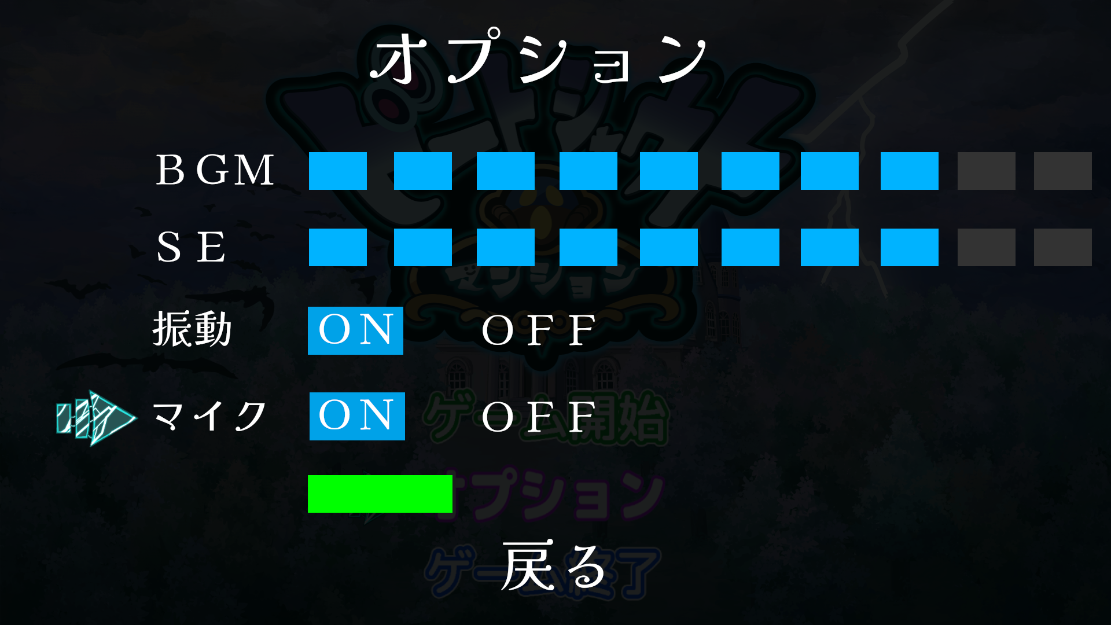

マイクの声量確認はゲーム本編を開始する前に
マイクに向かって、叫んだ(シャウト)時、
声量を確認する事ができる。

声量によって、ゲージが変動する。

声量確認について、以下の条件に該当した時、
ゲージの増減しない。 ・PCにマイクを接続していない時
・マイクの項目がOFFの時
・マイクテストを選択していない時

声量によって、ゲージの色が変化する。
色は 緑 → 黄 → 橙 → 赤の順に切り替わる

